25.12월1주차
▮ UV 인사이트 요약
· 코브랜드채널 전체 UV : 480,351 (전주 대비 10.5%↑)
· 상위 20개 채널 UV : 406,806 (전주 대비 13.73%↑)
· 닷컴 채널 전체 UV : 2,243,350 (전주 대비 9.7%↓)
ㄴ하나LIVE 방송 다수 진행 : 마나도, 이스타항공, 방콕/파타야, 샤먼 등 다양한 여행 상품 방송
ㄴ관광청 연계 프로모션 : 일본, 라오스, 호주 관광청 관련 PUSH 및 이메일/앱푸시 발송으로 인한 유입 효과
ㄴ빅하투페어 Q4 관련 대규모 프로모션으로 인한 유입 효과
▮ UV 인사이트 요약
· 코브랜드채널 전체 UV : 480,351 (전주 대비 10.5%↑)
· 상위 20개 채널 UV : 406,806 (전주 대비 13.73%↑)
· 닷컴 채널 전체 UV : 2,243,350 (전주 대비 9.7%↓)
ㄴ하나LIVE 방송 다수 진행 : 마나도, 이스타항공, 방콕/파타야, 샤먼 등 다양한 여행 상품 방송
ㄴ관광청 연계 프로모션 : 일본, 라오스, 호주 관광청 관련 PUSH 및 이메일/앱푸시 발송으로 인한 유입 효과
ㄴ빅하투페어 Q4 관련 대규모 프로모션으로 인한 유입 효과
▮ UV 인사이트 요약
· 코브랜드채널 전체 UV : 480,351 (전주 대비 10.5%↑)
· 상위 20개 채널 UV : 406,806 (전주 대비 13.73%↑)
· 닷컴 채널 전체 UV : 2,243,350 (전주 대비 9.7%↓)
ㄴ하나LIVE 방송 다수 진행 : 마나도, 이스타항공, 방콕/파타야, 샤먼 등 다양한 여행 상품 방송
ㄴ관광청 연계 프로모션 : 일본, 라오스, 호주 관광청 관련 PUSH 및 이메일/앱푸시 발송으로 인한 유입 효과
ㄴ빅하투페어 Q4 관련 대규모 프로모션으로 인한 유입 효과
▮ UV 인사이트 요약
· 코브랜드채널 전체 UV : 480,351 (전주 대비 10.5%↑)
· 상위 20개 채널 UV : 406,806 (전주 대비 13.73%↑)
· 닷컴 채널 전체 UV : 2,243,350 (전주 대비 9.7%↓)
ㄴ하나LIVE 방송 다수 진행 : 마나도, 이스타항공, 방콕/파타야, 샤먼 등 다양한 여행 상품 방송
ㄴ관광청 연계 프로모션 : 일본, 라오스, 호주 관광청 관련 PUSH 및 이메일/앱푸시 발송으로 인한 유입 효과
ㄴ빅하투페어 Q4 관련 대규모 프로모션으로 인한 유입 효과
+
 | [2025년 주간 UV레포트] 12월 1주차 (12/1~12/7) |  |  |  |  |  |  |  |  |  |  |  |  |  |  |  |  | ver4.7
▮ 전체UV
▮ 채널별 전체UV
▮ UV 인사이트 요약
· 코브랜드채널 전체 UV : 450,710 (전주 대비 3.3%↓)
· 상위 20개 채널 UV : 406,806 (전주 대비 5.74%↓)
· 닷컴 채널 전체 UV : 1,593,513 (전주 대비 16.8%↓)
*특이사항 없음

주간UV
일평균UV

 | 구분 |  | 합계 (CBM+CBP) |  |  |  | 구분 | Web (CBM) |  |  |  |  | 구분 | PC (CBP)
 |  |  | UV | 전주UV | 증감률 | 전환율 |  | UV | 전주UV | 증감률 | 전체대비 | 전환율 |  | UV | 전주UV | 증감률 | 전체대비 | 전환율
 | 전체 |  | 450,710 | 465,920 | 3.3%↓ |  | 전체(CBM) | 345,990 | 355,420 | 2.7%↓ | 76.8% |  | 전체(CBP) | 104,720 | 110,500 | 5.2%↓ | 23.2%
 | 메인 |  | 42,280 | 34,480 | 22.6%↑ |  | 메인(CBM) | 19,660 | 18,300 | 7.4%↑ | 46.5% |  | 메인(CBP) | 22,620 | 16,180 | 39.8%↑ | 53.5%
 | 검색 |  | 103,240 | 101,790 | 1.4%↑ |  | 검색(CBM) | 79,290 | 79,250 | 0.1%↑ | 76.8% |  | 검색(CBP) | 23,950 | 22,540 | 6.3%↑ | 23.2%
 | 패키지 | 대표상품 | 137,430 | 130,260 | 5.5%↑ |  | 대표상품(CBM) | 102,970 | 96,480 | 6.7%↑ | 74.9% |  | 대표상품(CBP) | 34,460 | 33,780 | 2.0%↑ | 25.1%
 |  | 상품상세 | 119,580 | 115,680 | 3.4%↑ |  | 상품상세(CBM) | 94,810 | 91,750 | 3.3%↑ | 79.3% |  | 상품상세(CBP) | 24,770 | 23,930 | 3.5%↑ | 20.7%
 |  | 예약하기 | 2,850 | 2,530 | 12.6%↑ |  | 예약하기(CBM) | 1,910 | 1,870 | 2.1%↑ | 67.0% |  | 예약하기(CBP) | 940 | 660 | 42.4%↑ | 33.0%
 |  | 예약완료 | 1,120 | 930 | 20.4%↑ | 0.94% | 예약완료(CBM) | 670 | 690 | 2.9%↓ | 59.8% | 0.71% | 예약완료(CBP) | 450 | 240 | 87.5%↑ | 40.2% | 1.82%
 | 항공 (해외) | 서브메인 | 6,740 | 5,270 | 27.9%↑ |  | 해외항공(CBM) | 3,470 | 2,520 | 37.7%↑ | 51.5% |  | 해외항공(CBP) | 3,270 | 2,750 | 18.9%↑ | 48.5%
 |  | 검색(해외) | 5,140 | 4,180 | 23.0%↑ |  | 해외검색(CBM) | 2,570 | 2,190 | 17.4%↑ | 50.0% |  | 해외검색(CBP) | 2,570 | 1,990 | 29.1%↑ | 50.0%
 |  | 약관동의 | 20,970 | 18,120 | 15.7%↑ |  | 약관동의(CBM) | 12,450 | 10,440 | 19.3%↑ | 59.4% |  | 약관동의(CBP) | 8,520 | 7,680 | 10.9%↑ | 40.6%
 |  | 예약정보입력 | 18,530 | 16,000 | 15.8%↑ |  | 예약정보(CBM) | 11,270 | 9,260 | 21.7%↑ | 60.8% |  | 예약정보(CBP) | 7,260 | 6,740 | 7.7%↑ | 39.2%
 |  | 예약완료 | 8,480 | 5,830 | 45.5%↑ | 164.98% | 예약완료(CBM) | 4,720 | 3,360 | 40.5%↑ | 55.7% | 183.66% | 예약완료(CBP) | 3,760 | 2,470 | 52.2%↑ | 44.3% | 146.30%
 | 호텔 (해외) | 서브메인 | 3,690 | 3,910 | 5.6%↓ |  | 호텔_서브메인(CBM) | 2,150 | 2,510 | 14.3%↓ | 58.3% |  | 호텔_서브메인(CBP) | 1,540 | 1,400 | 10.0%↑ | 41.7%
 |  | 상품리스팅 | 2,120 | 2,290 | 7.4%↓ |  | 호텔_상품리스팅(CBM) | 1,170 | 1,240 | 5.6%↓ | 55.2% |  | 호텔_상품리스팅(CBP) | 950 | 1,050 | 9.5%↓ | 44.8%
 |  | 상품상세 | 100,680 | 151,610 | 33.6%↓ |  | 호텔_상세페이지(CBM) | 72,260 | 106,990 | 32.5%↓ | 71.8% |  | 호텔_상세페이지(CBP) | 28,420 | 44,620 | 36.3%↓ | 28.2%
 |  | 예약하기 | 72,320 | 115,730 | 37.5%↓ |  | 호텔_예약하기(CBM) | 43,900 | 71,110 | 38.3%↓ | 60.7% |  | 호텔_예약하기(CBP) | 18,860 | 31,660 | 40.4%↓ | 26.1%
 |  | 결제완료 | 1,470 | 2,400 | 38.8%↓ |  | 호텔_결제완료(CBM) | 930 | 1,570 | 40.8%↓ | 63.3% | 1.29% | 호텔_결제완료(CBP) | 540 | 830 | 34.9%↓ | 36.7% | 1.90%
 | 해외 패키지 | 서브메인 | 10,810 | 8,900 | 21.5%↑ |  | 해외패키지(CBM) | 6,810 | 5,800 | 17.4%↑ |  |  | 해외여행(CBP) | 4,000 | 3,050 | 31.1%↑
 |  |  |  |  |  |  | 해외에어텔(CBM) |  | 50 | 100.0%↓
 | 국내 패키지 (제주서브메인포함) | 서브메인 | 560 | 600 | 6.7%↓ |  | 국내패키지(CBM) | 440 | 300 | 46.7%↑ | 78.6% |  | 국내패키지(CBP) | 120 | 300 | 60.0%↓ | 21.4%
 | 허니문 | 서브메인 | 430 | 380 | 13.2%↑ |  | 허니문(CBM) | 250 | 220 | 13.6%↑ | 58.1% |  | 허니문(CBP) | 180 | 160 | 12.5%↑ | 41.9%
 | 해외골프 | 서브메인 | 1,440 | 1,920 | 25.0%↓ |  | 해외골프(CBM) | 950 | 1,200 | 20.8%↓ | 66.0% |  | 해외골프(CBP) | 490 | 720 | 31.9%↓ | 34.0%
 | 국내골프 | 서브메인 | 20 | 50 | 60.0%↓ |  | 국내골프(CBM) | 20 | 40 | 50.0%↓ | 100.0% |  | 국내골프(CBP) |  | 10 | 100.0%↓ | 0.0%
 | 제우스 | 서브메인 | 80 | 10 | 700.0%↑ |  | 제우스(CBM) | 80 | 10 | 700.0%↑ | 100.0% |  | 제우스(CBP)
 | 크루즈 | 서브메인 | 1,380 | 1,570 | 12.1%↓ |  | 크루즈(CBM) | 880 | 1,010 | 12.9%↓ | 63.8% |  | 크루즈(CBP) | 500 | 560 | 10.7%↓ | 36.2%
 | 트레킹 | 서브메인 | 270 | 240 | 12.5%↑ |  | 트레킹(CBM) | 70 | 40 | 75.0%↑ | 25.9% |  | 트레킹(CBP) | 200 | 200 |  | 74.1%
 | 해외호텔 | 서브메인 | 3,690 | 3,910 | 5.6%↓ |  | 해외호텔_서브메인(CBM) | 2,150 | 2,510 | 14.3%↓ | 58.3% |  | 해외호텔_서브메인(CBP) | 1,540 | 1,400 | 10.0%↑ | 41.7%
 | 기획전 |  | 570 | 600 | 5.0%↓ |  | 기획전(CBM) | 350 | 330 | 6.1%↑ | 61.4% |  | 기획전(CBP) | 220 | 270 | 18.5%↓ | 38.6%
 | 플레이스 | 메인 | 350 | 330 | 6.1%↑ |  | 플레이스1(CBM) | 260 | 390 | 33.3%↓ | 74.3% |  |  | only mobile service
 |  | 상세 | 180 | 290 | 37.9%↓ |  | 플레이스2(CBM) | 180 | 290 | 37.9%↓ | 100.0%
 | 마이페이지 | 서브메인 | 3,880 | 2,590 | 49.8%↑ |  | 마이페이지(CBM) | 2,180 | 1,770 | 23.2%↑ | 56.2% |  | 마이페이지(CBP) | 1,700 | 820 | 107.3%↑ | 43.8%
 |  | 패키지 | 2,000 | 2,200 | 9.1%↓ |  | 패키지(CBM) | 300 | 290 | 3.4%↑ | 15.0% |  | 패키지(CBP) | 1,700 | 1,910 | 11.0%↓ | 85.0%
 |  | 해외항공 | 1,800 | 920 | 95.7%↑ |  | 해외항공(CBM) | 200 | 150 | 33.3%↑ | 11.1% |  | 해외항공(CBP) | 1,600 | 770 | 107.8%↑ | 88.9%
 |  | 국내항공 | 3,530 | 3,350 | 5.4%↑ |  | 국내항공(CBM) | 650 | 480 | 35.4%↑ | 18.4% |  | 국내항공(CBP) | 2,880 | 2,870 | 0.3%↑ | 81.6%
 |  | 호텔 | 1,480 | 1,120 | 32.1%↑ |  | 호텔(CBM) | 460 | 520 | 11.5%↓ | 31.1% |  | 호텔(CBP) | 1,020 | 600 | 70.0%↑ | 68.9%

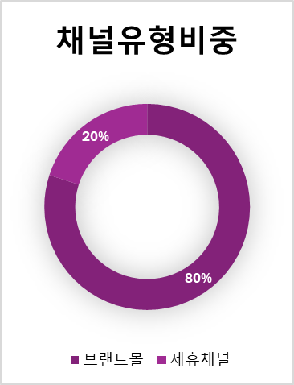
 | ▮ 코브랜드 도메인별 UV
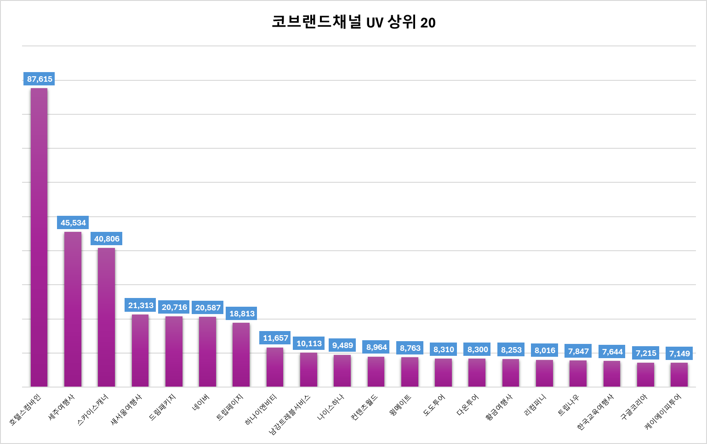

 | ▮ 코브랜드 도메인별 전주UV 증감률

 | ▮ 채널 유형별 TOP 10

 | 브랜드몰 |  |  |  |  | 제휴사 |  |  |  |  |  | 공식인증센터
 | 순위 | 대리점명 | UV |  |  | 순위 | 대리점명 | UV |  |  |  | 순위 | 대리점명 | UV
 | 1 | 세주여행사 | 45,534 |  |  | 1 | 호텔스컴바인 | 87,615 |  |  |  | 1 | 여행의달인 | 4,327
 | 2 | 새서울여행사 | 21,313 |  |  | 2 | 스카이스캐너 | 40,806 |  |  |  | 2 | 순이엔티 | 2,810
 | 3 | 트립페이지 | 18,813 |  |  | 3 | 네이버 | 20,587 |  |  |  | 3 | 홈쇼핑모아 | 2,782
 | 4 | 하나이엔비티 | 11,657 |  |  | 4 | 구글코리아 | 7,215 |  |  |  | 4 | H.브릿지 | 1,865
 | 5 | 남강트레블서비스 | 10,113 |  |  | 5 | 롯데카드[해외] | 2,363 |  |  |  | 5 | 하나투어리스트[온라인] | 1,456
 | 6 | 나이스하나 | 9,489 |  |  | 6 | 하나투어[카약] | 1,488 |  |  |  | 6 | 부산은성관광 | 874
 | 7 | 컨텐츠월드 | 8,964 |  |  | 7 | 골프존카운티 | 1,362 |  |  |  | 7 | 모먼트 스튜디오 | 840
 | 8 | 윙메이트 | 8,763 |  |  | 8 | 삼성카드[임직원몰] | 1,326 |  |  |  | 8 | 엠에스투어 | 555
 | 9 | 도도투어 | 8,310 |  |  | 9 | 하나카드[VIP] | 1,246 |  |  |  | 9 | 하나이엔비티 | 536
 | 10 | 다온투어 | 8,300 |  |  | 10 | 더케이교직원나라 | 1,152 |  |  |  | 10 | 나침반여행사 | 513
 |  |  | 151,256 | (전주비 3.2%↓) |  |  |  | 165,160 | (전주비 17%↓) |  |  |  |  | 16,558 | (전주비 43.2%↑)
 |  |  |  |  |  |  |  |  |  |  |  | ※ 하나투어리스트 인플루언서 공구 진행, 여행의달인, 모먼트스튜디오 온라인 광고

 | ▮ 원형차트

 | 구분 | 전체 | MO | PC
 | UV | 450,710 | 345,990 | 104,720
 | 비중 | 100% | 77% | 23%
 | 일 평균 | 68,716 | 53,009 | 15,707
 | 비중 | 100% | 77% | 23%

 | ▮ 선형차트 (전체)

 | 구분 | UV
 | 10월 5주차 | 1,504,388
 | 11월 1주차 | 1,868,976
 | 11월 2주차 | 2,243,350 |  |  |  | 7,643,084
 | 11월 3주차 | 2,026,370
 | 11월 4주차 | 1,916,165
 | 12월 1주차 | 1,593,513 | 16.8%↓

 | ▮ 선형차트 (COB)

 | 구분 | UV
 | 10월 05주차 | 418,163 | 28%
 | 11월 01주차 | 468,304 | 25%
 | 11월 02주차 | 434,859 | 19% |  |  | 1,801,677 | 24%
 | 11월 03주차 | 480,351 | 24%
 | 11월 04주차 | 465,920 | 24%
 | 12월 01주차 | 450,710 | 28%

 | ▮ 코브랜드 도메인 UV TOP 20

 | 대리점명 | 호텔스컴바인 | 세주여행사 | 스카이스캐너 | 새서울여행사 | 드림패키지 | 네이버 | 트립페이지 | 하나이엔비티 | 남강트레블서비스 | 나이스하나 | 컨텐츠월드 | 윙메이트 | 도도투어 | 다온투어 | 황금여행사 | 리컴퍼니 | 트립나우 | 한국교육여행사 | 구글코리아 | 케이에이피투어
 | 채널유형 | 제휴채널 | 브랜드몰 | 제휴채널 | 브랜드몰 | 브랜드몰 | 제휴채널 | 브랜드몰 | 브랜드몰 | 브랜드몰 | 브랜드몰 | 브랜드몰 | 브랜드몰 | 브랜드몰 | 브랜드몰 | 브랜드몰 | 브랜드몰 | 브랜드몰 | 브랜드몰 | 제휴채널 | 브랜드몰
 | UV | 87,615 | 45,534 | 40,806 | 21,313 | 20,716 | 20,587 | 18,813 | 11,657 | 10,113 | 9,489 | 8,964 | 8,763 | 8,310 | 8,300 | 8,253 | 8,016 | 7,847 | 7,644 | 7,215 | 7,149
 | 증감률 | ▼60.2% | ▲5.3% | ▲35.0% | ▲4.2% | ▲21.7% | ▲30.4% | ▼3.0% | ▲1.7% | ▲10.3% | ▼9.3% | ▼10.3% | ▲11.6% | ▲20.8% | ▲10.5% | ▲1.5% | ▲2.6% | ▼5.2% | ▼3.4% | ▼7.1% | 신규진입

